OEE 看板
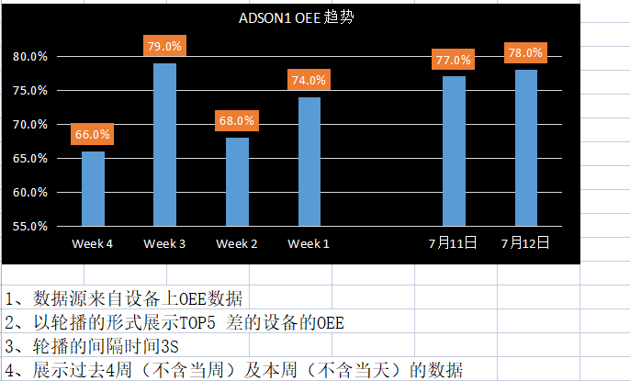
详细功能设计 |  |  | 设计说明书 | 创建日期 | 2022-07-10 | 创建者 | 李可可
项目 |  | EMS |  | 修改日期 | 2022-07-10 | 修改者 | 李可可
模块 |  | 叫修功能、邮件提醒 |  | Ver. | 1.0
功能 |  | 叫修功能 | 0
功能说明

[目录]
 | 1 画面概况
 | 2 画面项目概述
 | 3 画面处理概述
 | 3.1 处理流程
 | 3.2 处理说明 |  |  |  |  |  |  | [画面处理概述]

[画面概况]

设备业务状态变更
详细功能设计 |  |  | 设计说明书 | 创建日期 | 2022-07-10 | 创建者 | 李可可
项目 |  | EMS |  | 修改日期 | 2022-07-10 | 修改者 | 李可可
模块 |  | 叫修功能、邮件提醒 |  | Ver. | 1.0
功能 |  | 叫修功能 | 0
功能说明

[目录]
 | 1 画面概况
 | 2 画面项目概述
 | 3 画面处理概述
 | 3.1 处理流程
 | 3.2 处理说明 |  |  |  |  |  |  | [画面处理概述]

[画面概况] |  |  |  |  |  |  |  |  | 保养点检维修单据联动设备资产中业务状态
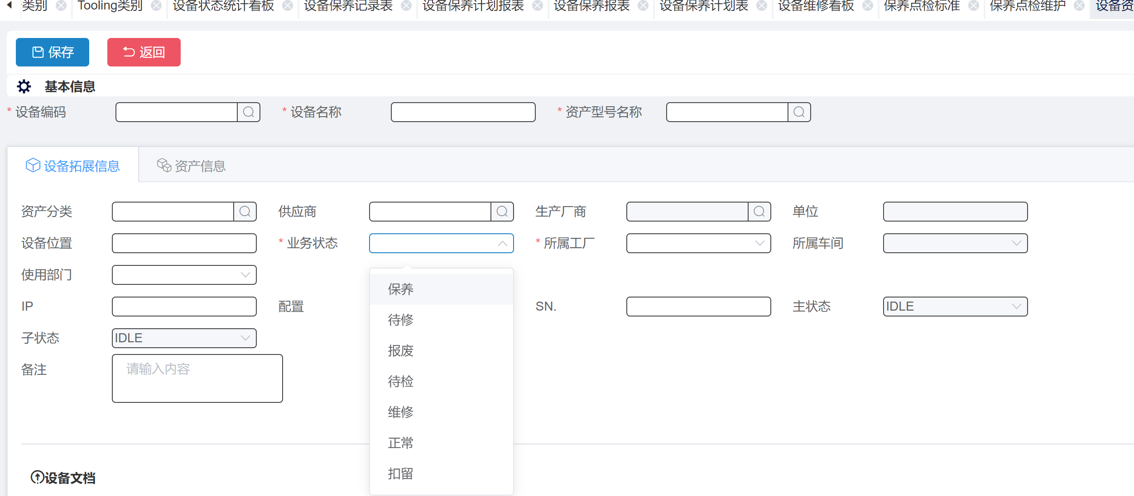
 |  |  |  |  |  |  |  | 1 | 周期性保养 单据，
 |  |  |  |  |  |  |  |  | 保养单，点击保养开始时：设备业务状态：保养（保养开始时校验是否有维修中的单据，进行卡控提示（有xx单据未完成），不允许开始）
 |  |  |  |  |  |  |  |  | 保养单，状态变成已完成时：同时将业务状态变成：正常（校验保养开始的所有单据，都已完成业务状态才能变正常）

 |  |  |  |  |  |  |  | 2 | 维修单据
 |  |  |  |  |  |  |  |  | 报修单 点击保存 时，业务状态：待修
 |  |  |  |  |  |  |  |  | 报修单，点击开始维修，业务状态：维修（维修开始时校验是否有保养中的单据，进行卡控提示（有xx单据未完成），不允许开始）
 |  |  |  |  |  |  |  |  | 报修单，点击结案时，业务状态：正常

 |  |  |  |  |  |  |  |  | 以上需求，PC端和APP 端 功能均要有

